Program Flow
■ Program Flow

개인별근로계획 신청

선택적시간근로 월집계생성

선택적시간근로 월생성
프로젝트휴가

별도보상휴가

■ 사용자/권한
 | 근태관리 담당자 | C/R/U 권한
 | 근태기준관리 담당자 | C/R/U 권한
 | 근태 기본공통 | C/R/U 권한
 | (중)근태기준관리 | C/R/U 권한
 | 본사인사담당자 | C/R/U 권한

■ 특이 사항
 | 매달 1일 배치에 의해 생성되지 않은 최대 3개월에 대한 기본 근무계획을 생성 한다.
 | 초기화가 필요한 경우도 담당자가 별도 생성 가능하다.

[가이드라인]
 | ※ Business Flow
 | -. 작성 설계문서에 포함되는 프로그램의 복잡성을 고려하여, 프로그램의 흐름도를 작성하여, 프로그램의 이해도를 높이기 위해 작성을 진행한다.
 | > 프로그램의 Screen이 3개이상일 경우, 프로그램의 사별, 플랜트별등 분기처리되는 Logic 존재 시 작성.
 | -. 본 프로그램의 전후 흐름을 파악하기 위한 비즈니스 사전 조건, 사후 조건 등을 서술형으로 기술하는 것도 가능하다.
 | -. 내용 변경 시 해당 변경 영역을 녹색박스로 표시, 박스 상단우측에 (개정이력 작성일 : 변경사항)을 기입한다. 삭제는 취소선 처리한다.이전 버전의 변경 표시와 셀 색은 초기화한다.(박스/표시 삭제)

 | ※ 사용자/권한
 | -. 사용자(액터)의 권한과 역할 설명한다.
 | -. 내용 변경 시 해당 변경 영역을 녹색박스로 표시, 박스 상단우측에 (개정이력 작성일 : 변경사항)을 기입한다. 삭제는 취소선 처리한다.이전 버전의 변경 표시와 셀 색은 초기화한다.(박스/표시 삭제)
 | ※ 특이사항
 | -. 특이사항 기술한다.

화면 Layout
 | ■ UI 화면 스케치

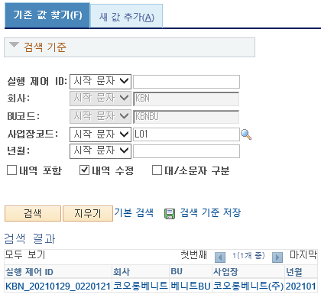
 |  | * 기존 값 찾기
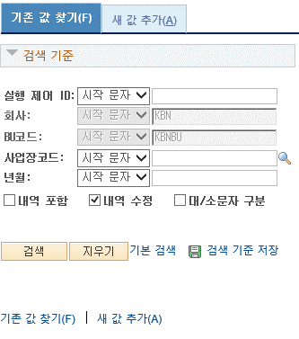

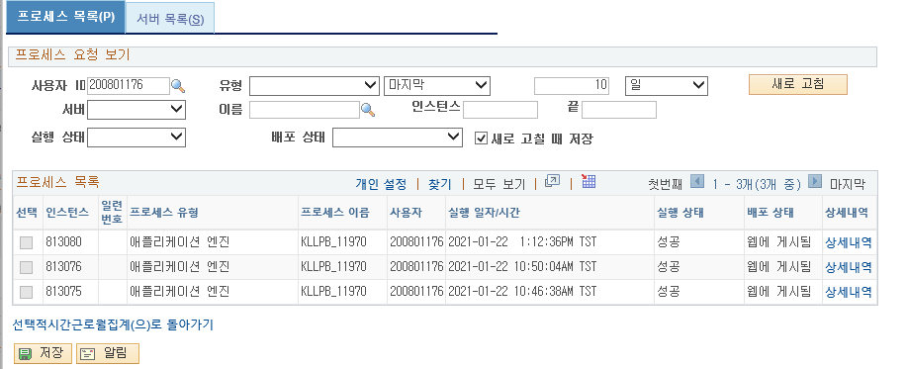

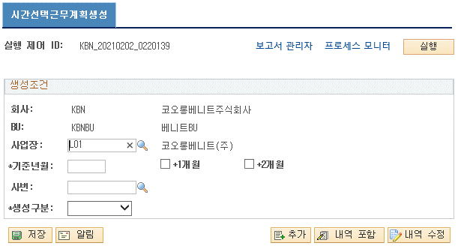
 |  | * 새 값 추가
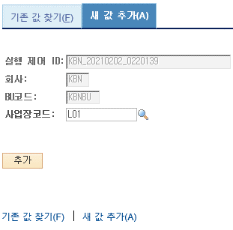

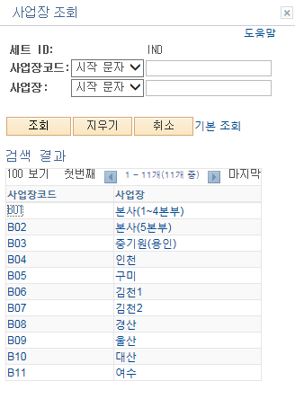

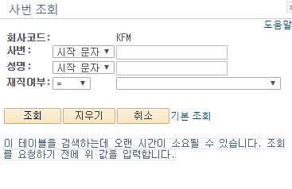

 | ■ 추가설명 (선택)
 |  | 1 | 선택적시간제 월별 근무계획의 기본 월별 자료를 생성한다.
 |  | 2 | 생성구분 : 근태적용업데이트/신규/휴일적용업데이트

[가이드라인]
 | ※ 화면 디자인은 화면의 구조와 내용을 이해할 수 있도록 그리면된다. 모든 방법 가능하다. UI개발툴(XPlatform, ABAP 등)을 이용하여 그리거나, PPT, 워드, 손그림gif도 가능.
 |  | * 단, 손그림의 경우 화면 개발 후 화면덤프로 교체 필요함.
 | ※ 화면사이즈를 명확히 해야하는 경우는 디자이너와 상의하여 화면크기를 미리 정의하여 위와 같이 눈금형태의 템플릿을 제공받아 사용한다.
 |  | *[R] readonly, default setting
 | ※ 내용 변경 시 해당 변경 영역을 녹색박스로 표시, 박스 상단우측에 (개정이력 작성일 : 변경사항)을 기입한다. 삭제는 취소선 처리한다.이전 버전의 변경 표시와 셀 색은 초기화한다.(박스/표시 삭제)

Event 작성가이드
◈ 화면Control
 | ■ UI 화면 요소 설명
 | Screen 영역 | Screen Object | 속성 | DB |  | Default(초기화) | Default(초기화) | Default(초기화) | 필수 | 필수 | 필수 | Validation | Validation | Validation | Event
 |  |  |  | 테이블 | 칼럼 | 본사 권한 | 매장 권한 | LoV | Master 조회 | Master 저장 | 상세조회 | Master 조회 | Master 저장 | 상세조회
1
 | Master 버튼 | 조회 | 버튼 |  |  | 활성 | 활성 |  |  |  |  |  |  |  | 클릭시 > [Master 조회logic]
 |  | 저장 | 버튼 |  |  | 활성 | 비활성 |  |  |  |  |  |  |  | 클릭시 > [Master 저장logic]
2
 | 상세 버튼 | 상세 조회 | 버튼 |  |  | 활성 | 비활성 |  |  |  |  |  |  |  | 클릭시 > [상세조회logic]

 | [가이드라인]
 | Screen Object 중 event가 있다면(버튼/팝업) "필수", "Validation" 항목을 추가하고 내용을 작성한다.
 | Event 에서 [logic]을 작성하면 logic 탭에서 상세 내용을 기술한다.

◈ Logic
 | ■ Logic 설명
 | Logic명 | 처리방법 | 변경일 |  |  | 내용 |  |  |  | 메시지
 | Master 조회logic | 서버(CSI) |  |  |  | input : 재고DO
 |  |  |  |  |  | process : 재고DO 검색조건을 확인한다 검색 조건이 없으면 검색 조건을 넣으라는 메시지를 보내준다. 검색 조건이 있으면 검색 조건으로 재고 목록을 조회한다. |  |  |  | [MSG(E)] MSG001 : 검색조건을 입력하세요.
 |  |  |  |  |  | exception :
 |  |  |  |  |  | output : List<재고DO>
 | Master 저장logic |  |  |  |  | input : 재고DO
 |  |  |  |  |  | process :
 |  |  |  |  |  | exception :
 |  |  |  |  |  | output : List<재고DO>
 | 상세조회logic | 서버 |  |  |  | input : 재고DO |  |  |  | [MSG(E)] MSG002 : ~~는 필수 입력입니다.
 |  |  |  |  |  | process :~~~~~~~~~~~~~~
 |  |  |  |  |  | exception :
 |  |  |  |  |  | output : List<재고DO>

